DIAGNOSTICO 2022-1-SEMESTRE
 |  |  |  |  |  | PROCESO DE GESTIÓN DOCUMENTAL |  |  |  |  |  |  |  |  | POLICÍA NACIONAL
Código:1GD-FR-0020
Fecha: 04/07/2018 |  |  |  |  |  | DIAGNÓSTICO INTEGRAL PARA LOS ARCHIVOS DE LA POLICÍA NACIONAL
Versión: 0

CIUDAD: Quibdó |  |  |  |  |  |  |  |  | FECHA ELABORACIÓN DEL DIAGNÓSTICO |  |  |  |  |  |  | 06 |  | 1 |  | 2023
RESPONSABLE DEL DILIGENCIAMIENTO: WILBER JULIAN CAICEDO
A. IDENTIFICACIÓN
CÓDIGO Y NOMBRE DE LA UNIDAD: 3.8.6.4. DEPARTAMENTO DE POLICIA CHOCÓ
FECHA DE CREACIÓN DE LA UNIDAD: 16 DE DICIEMBRE DE 1.960 |  |  |  |  |  |  |  |  | ACTO ADMINISTRATIVO DE CREACIÓN DE LA UNIDAD: RESOLUCIÓN NO. 2865
DIRECCIÓN DE LA UNIDAD: CALLE 29 No 1-60 BARRIO CRISTO REY |  |  |  |  |  |  |  |  | ACTO ADMINISTRATIVO VIGENTE DE LA UNIDAD:RESOLUCION No 00987 DEL 18 MARZO DEL 2013 ESTRUCTURA ORGANICA DEL DEPARTAMENTO
CORREO ELECTRÓNICO DE LA UNIDAD: DECHO.COMAN@POLICIA.GOV.CO |  |  |  |  |  |  |  |  | TELÉFONO:3212412836 |  |  |  |  |  |  |  | IP: NO APLICA
A.1 DIRECTOR, COMANDANTE O JEFE DE LA UNIDAD:
NOMBRE: |  |  | CLAUDER ANTONIO CARDONA CATAÑO
GRADO: |  |  | CORONEL
CARGO: |  |  | COMANDANTE DEPARTAMENTO DE POLICIA CHOCÓ
TIEMPO EN EL CARGO: |  |  |  | 2 AÑO 0 MESES
A.2 ADMINISTRACIÓN DEL ARCHIVO
Jefe Grupo de Gestión Documental
NOMBRES Y APELLIDOS: WILBER JULIAN CAICEDO |  |  |  |  |  |  |  |  | CAPACITACIÓN O CURSOS EN GESTIÓN DOCUMENTAL Y ARCHIVÍSTICA
GRADO: SUBINTENDENTE |  |  |  |  |  |  |  |  | 1 | CURSO DE ADMINISTRACIÓN Y CONTROL DE INVENTARIOSADMINISTRACION DOCUMENTAL EN EL ENTORNO LABORAL
CARGO: JEFE GESTION DOCUMENTAL DECHO
TIEMPO EN EL PROCESO DE GESTIÓN DOCUMENTAL (Años, Meses, Días) 3 AÑOS 2 MES
TIEMPO EN LA INSTITUCIÓN (Años, Meses, Días) 16 AÑOS 9 MESES 29 dias
CORREO INSTITUCIONAL: wilber.caicedo@correo.policia.gov.co
No. CELULAR 3105000371
No IP DE LA OFICINA Y/O GRUPO NO APLICA
CONDICIÓN MÉDICO LABORAL: REUBICACIÓN LABORAL
Funciones del Jefe Grupo de Gestión Documental
1 | SUPERVISAR EL TRÁMITE EN LAS VENTANILLAS ÚNICAS DE LA DOCUMENTACIÓN OFICIAL A TRAVÉS DE MECANISMOS PARA QUE SE GARANTICE EL MANEJO EXPEDITO Y CONTROLADO DE LA CORRESPONDENCIA.
2 | VERIFICAR EL CUMPLIMIENTO A LOS LINEAMIENTOS DEL PROCESO DE GESTIÓN DOCUMENTAL, RESPECTO AL CONTROL DE REGISTROS PARA QUE SE EJECUTEN LAS DIRECTRICES Y REGULACIONES DE LOS ENTES COMPETENTES.
3 | SUPERVISAR LA EJECUCIÓN DEL PROCEDIMIENTO ARCHIVO CENTRAL CON EL FIN DE GARANTIZAR LA DISPONIBILIDAD E INTEGRIDAD DE LOS ACTIVOS DE INFORMACIÓN PARA LA CONSULTA
4 | PR O Y E C T A R L A S M O D I F I C A C I O N E S O ACTUALIZACIONES DE LAS TABLAS DE RETENCIÓN DOCUMENTAL CUANDO SE REQUIERA, PARA EL TRÁMITE RESPECTIVO ANTE EL COMITÉ DE ARCHIVO DE LA UNIDAD
Auxiliar de Archivo Central
NOMBRES Y APELLIDOS: JAKSON PARRA BEJARANO |  |  |  |  |  |  |  |  | CAPACITACIÓN O CURSOS EN GESTIÓN DOCUMENTAL Y ARCHIVÍSTICA
GRADO: SUBINTENDENTE |  |  |  |  |  |  |  |  | 1 | CURSO DE ADMINISTRACIÓN Y CONTROL DE INVENTARIOS Y ADMINISTRACION DOCUMENTAL EN EL ENTORNO LABORAL
CARGO: RESPONSABLE DE ARCHIVO CENTRAL
TIEMPO EN EL PROCESO DE GESTIÓN DOCUMENTAL (Años, Meses, Días) 17 DIAS,
TIEMPO EN LA INSTITUCIÓN (Años, Meses, Días) 18 AÑOS 10 MESES 25 DIAS
CORREO INSTITUCIONAL: JAKSON.PARRA@CORREO.POLICIA.GOV.CO
No. CELULAR 3212007394
No IP DE LA OFICINA Y/O GRUPO NO APLICA
CONDICIÓN MÉDICO LABORAL: REUBICACIÓN LABORAL
NOMBRES Y APELLIDOS: ESTIVINSON LARGACHA PALACIOS
GRADO: PATRULLERO |  |  |  |  |  |  |  |  | 1 | CURSO DE ADMINISTRACIÓN Y CONTROL DE INVENTARIOS Y ADMINISTRACION DOCUMENTAL EN EL ENTORNO LABORAL
CARGO: ESTAFETA
TIEMPO EN EL PROCESO DE GESTIÓN DOCUMENTAL (Años, Meses, Días) 4 MESES,
TIEMPO EN LA INSTITUCIÓN (Años, Meses, Días) 10 AÑOS 0 MESES
CORREO INSTITUCIONAL: ESTIVINSON.LARGACHA@CORREO.POLICIA.GOV.CO
No. CELULAR 3145631299
No IP DE LA OFICINA Y/O GRUPO NO APLICA
CONDICIÓN MÉDICO LABORAL: APTO PARA EL SERVICIO
NOMBRES Y APELLIDOS: LAURA VANESA ORTIZ ORTIZ |  |  |  |  |  |  |  |  | CAPACITACIÓN O CURSOS EN GESTIÓN DOCUMENTAL Y ARCHIVÍSTICA
GRADO: PATRULLERO |  |  |  |  |  |  |  |  | 1 | NO APLICA
CARGO: AUXILIAR DE ARCHIVO CENTRAL
TIEMPO EN EL PROCESO DE GESTIÓN DOCUMENTAL (Años, Meses, Días) 2 AÑOS 3 MESES,
TIEMPO EN LA INSTITUCIÓN 07 AÑOS 11 MESES
CORREO INSTITUCIONAL:
No. CELULAR 3104702185
No IP DE LA OFICINA Y/O GRUPO NO APLICA
CONDICIÓN MÉDICO LABORAL: NO APLICA
NOMBRES Y APELLIDOS: JAMIS FRACTINI MOSQUERA NURILLO |  |  |  |  |  |  |  |  | CAPACITACIÓN O CURSOS EN GESTIÓN DOCUMENTAL Y ARCHIVÍSTICA
GRADO: ADS10 |  |  |  |  |  |  |  |  | 1 | NO APLICA
CARGO: AUXILIAR DE SERVICIO-10 (CUMPLE FUNCIONES DE RADICADOR DEL DEPARTAMENTO)
TIEMPO EN EL PROCESO DE GESTIÓN DOCUMENTAL (Años, Meses, Días) 0 AÑOS 10 MESES,
TIEMPO EN LA INSTITUCIÓN NO 26 AÑOS 10 MESES
CORREO INSTITUCIONAL: JAMIS.MSOQUERA@CORREO.POLICIA.GOV.CO
No. CELULAR 3138159873
No IP DE LA OFICINA Y/O GRUPO NO APLICA
CONDICIÓN MÉDICO LABORAL: NO APLICA
Funciones del Responsable Archivo Central
1 | REVISAR LOS PARÁMETROS ESTABLECIDOS EN GESTIÓN DOCUMENTAL CON EL FIN DE GARANTIZAR LOS NIVELES DE SEGURIDAD Y CONFIDENCIALIDAD DE LA INFORMACIÓN
2 | LLEVAR EL CONTROL DE LA ENTRADA Y SALIDA DE DOCUMENTOS QUE SE ENCUENTREN BAJO SU RESPONSABILIDAD SIGUIENDO LOS PROCEDIMIENTOS ESTABLECIDOS CON EL FIN DE PREVENIR LA PÉRDIDA DE INFORMACIÓN
3 | REVISAR LOS CONCEPTOS TÉCNICOS SOBRE GESTIÓN DOCUMENTAL EMITIDOS POR EL GRUPO CON EL FIN DE QUE CUMPLAN CON LAS DIRECTRICES DE LA INSTITUCIÓN Y ESTATAL
TALENTO HUMANO
GRADO | APELLIDOS Y NOMBRES |  |  |  | CÉDULA | CARGO ACTUAL | No. De Celular | TIEMPO DE SERVICIO EN LA UNIDAD |  |  | TIEMPO EN EL PROCESO DE GESTIÓN DOCUMENTAL |  |  | NIVEL ACADÉMICO |  |  |  |  | CONDICIÓN MÉDICO LABORAL
 |  |  |  |  |  |  |  | Años | Meses | Días | Años | Meses | Días
SI. | WILBER JULIAN CAICEDO |  |  |  | 87943022 | JEFE DE GESTION DOCUMENTAL | 3105000371 | 4 | 0 | 10 | 4 | 0 | 10 | TÉCNICO |  |  |  |  | REUBICACIÓN LABORAL
SI. | JAKSON PARRA BEJARANO |  |  |  | 11,811,223 | RESPONSABLE DE ARCHIVO | 3212007394 | 0 | 3 | 15 | 0 | 0 | 17 | TÉCNICO |  |  |  |  | REUBICACIÓN LABORAL
PT. | ESTIVINSON LARGACHA PALACIOS |  |  |  | 1,077,437,659 | ESTAFETA | 3145631299 | 10 | 0 | 0 | 0 | 4 | 0 | TÉCNICO |  |  |  |  |  |  | APTO PARA EL SERVICIO
PT. | LAURA VANESA OPRTIZ ORTIZ |  |  |  | 1088013297 | AUXILIAR DE ARCHIVO | 3104702185 | 7 | 11 | 26 | 1 | 10 | 28 | TÉCNICO |  |  |  |  | RECOMENDACIONES MEDICAS
ADS10 | JAMIS FRACTINI MOSQUERA mURILLO |  |  |  | 11709308 | AUXILIAR DE SERVICIO-10 (RADICADOR) | 3138159873 | 0 | 5 | 17 | 0 | 5 | 15 | CONTADOR PUBLICO |  |  |  |  | APTO
...
B1. DATOS GENERALES Y UBICACIÓN DEL DEPÓSITO DE ARCHIVO
B.5 EQUIPOS Y ENSERES
Accesorio |  |  |  |  |  |  | Cantidad | Accesorio |  |  |  |  | Cantidad | Accesorio |  |  |  |  |  | Cantidad
Cuenta con extintores CO2 (cuantos): |  |  |  |  |  |  | 4 | Termohigrómetros |  |  |  |  | 1 | Puestos de Trabajo |  |  |  |  |  | 4
Cuenta con extintores Multipropósito(cuantos): |  |  |  |  |  |  | 1 | Equipos de Computo |  |  |  |  | 4 | Teléfonos |  |  |  |  |  | 0
Cuenta con extractores de aire (cuantos): |  |  |  |  |  |  | 0 | Escáneres |  |  |  |  | 1 | Unidades de Conservación (Cajas) |  |  |  |  |  | 1,161
Cuenta con sensores de movimiento: |  |  |  |  |  |  | 0 | Impresoras |  |  |  |  | 2 | Unidades de Conservación (Carpetas) |  |  |  |  |  | 2648
Deshumidificadores |  |  |  |  |  |  | 2 | Fotocopiadoras |  |  |  |  | 0 | Equipos de Microfilmación |  |  |  |  |  | 0
Otros, cuales? |  |  | LUXOMETRO 1
EVIDENCIA FOTOGRÁFICA
SE DEBERÁ ANEXAR FOTOGRAFÍAS QUE DEN CUANTA DE LAS CONDICIONES TÉCNICAS MÍNIMAS QUE PRESENTA LA ESTRUCTURA DEL ARCHIVO, EQUIPAMIENTO Y MOBILIARIO, ESTANTERÍA, SEÑALÉTICA Y SEGURIDAD, LAS ÁREAS COLINDANTES Y EL ESTADO DE LA INFORMACIÓN ADMINISTRADA POR LA UNIDAD
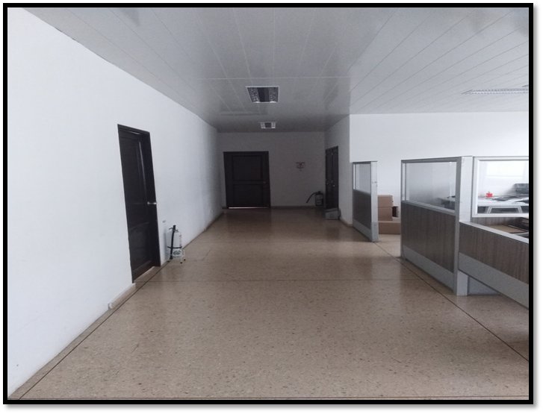
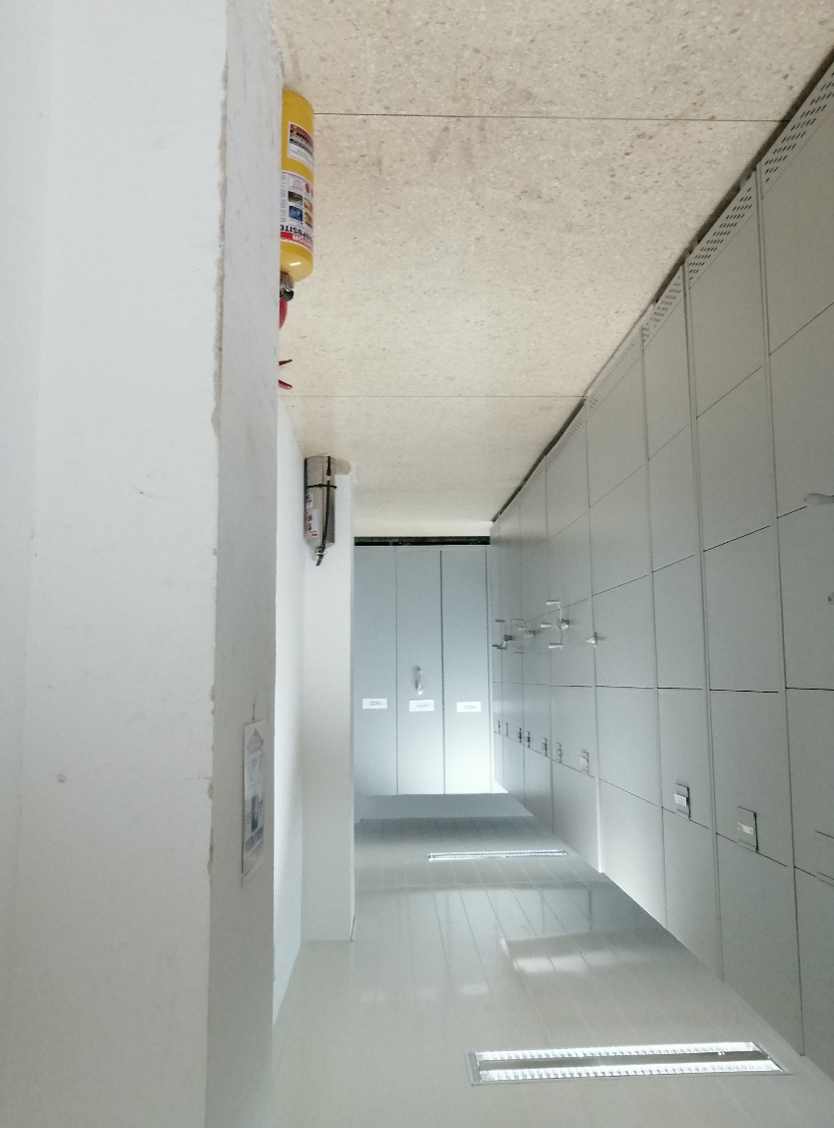
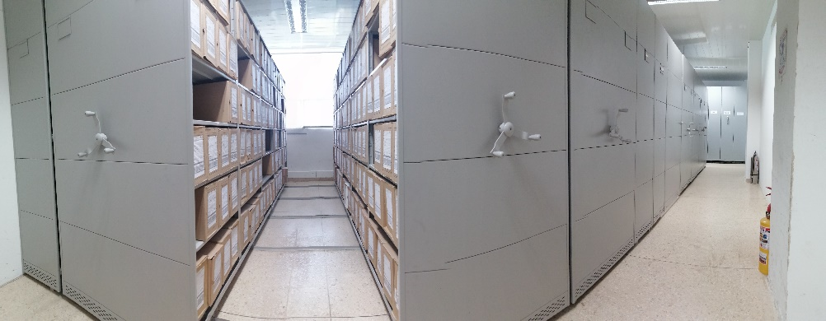

C. CARACTERÍSTICAS DE LA DOCUMENTACIÓN
IDENTIFICACIÓN DEL FONDO ACUMULDADO O DOCUMENTAL
UNIDAD POLICIAL |  |  |  |  |  | DEPARTAMENTO DE POLICIA CHOCÓ |  |  |  | DEPENDENCIA PRODUCTORA: |  |  |  | GRUPO DE GESTIÓN DOCUMENTAL DECHO
ACERVO DOCUMENTAL
Fechas Extremas Acervo Documental |  |  |  |  | Cantidades de Unidades de Conservación Cajas |  | Cantidad Soporte Documental
Fecha Inicial |  | 29 | 08 | 1963 | 1,161 |  | Archivo Central | Papel (Carpetas) | Análogo | Digital | Planos | Libros | Videos | Fotografías |  | Cintas |  | Microfilmes |  |  | Pergaminos
fecha final |  | 31 | 12 | 2019 |  |  |  | 1,323 | NO APLICA | NO APLICA | NO APLICA | 16,014 | NO APLICA | NO APLICA |  | NO APLICA |  | NO APLICA |  |  | NO APLICA
Fecha Inicial |  |  |  |  |  |  | Archivo de Gestion | Papel (carpetas) | Análogo | Digital | Planos | Libros | Videos | Fotografías |  | Cintas |  | Microfilmes |  |  | Pergaminos
fecha final |  |  |  |  |  |  |  | NO APLICA | Análogo | NO APLICA | NO APLICA | NO APLICA | NO APLICA | NO APLICA |  | NO APLICA |  | NO APLICA |  |  | NO APLICA
Fecha Inicial |  |  |  |  |  |  | Archivo Intermedio | Papel (carpetas) | Análogo | Digital | Planos | Libros | Videos | Fotografías |  | Cintas |  | Microfilmes |  |  | Pergaminos
...

